mode d'emploi
Bons de Commande e-services (nouveau client), mode d'emploi

1/Pour les e-services en mode IHM, il faut au préalable que les droits soient ouverts sur l'espace client
saisir les infos client à la place
des indications en bleu [xxx]

 | 2/ La complétude des infos en bleu génère une saisie automatique des même infos
 | dans tous les BdC des e-services ==> cette saisie de sera pas à répéter dans les BdC
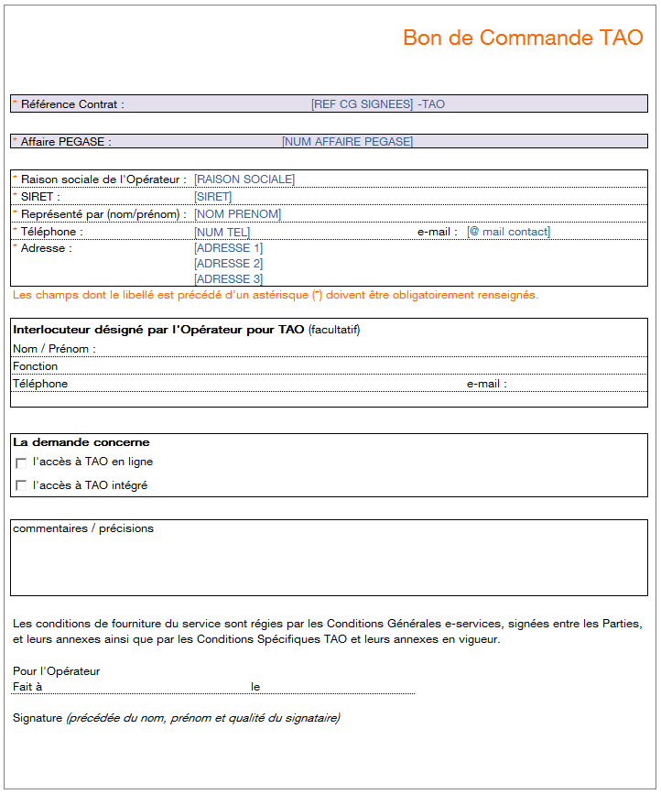
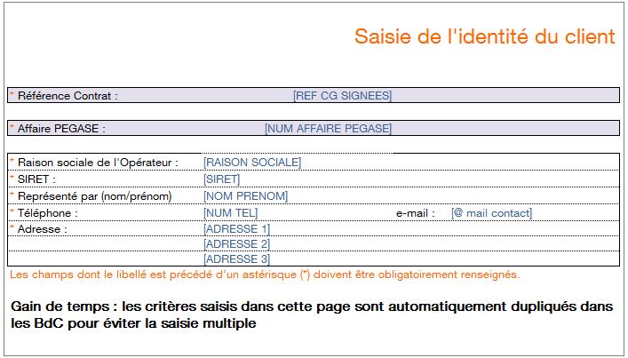

>>> Ne pas oublier de supprimer les onglets inutiles (e-services non souhaités par le client) pour éviter toute confusion lors de l'envoi au client

4/ Chaque BdC est à signer par le client (seul, pas de double signature)

5/ une fois les BdC signés et renvoyés par le client, le BdC peut partir dans le circuit défini par le process

Annexe BdC EFC
 | Annexe au BdC du Service EFC : liste des fichiers à recevoir par mail |  |  |  |  |  |  |  | Réception de fichiers via le service EEP

rappel de l'identité du demandeur

Opérateur / SIREN | [RAISON SOCIALE] | [SIRET] |  |  |  |  |  |  |  |  | Périmètre des Fichiers mis à disposition

Numéro de Contrat | [REF CG SIGNEES] |  |  |  |  |  |  |  |  |  | Conditions de mise à disposition des fichiers et durée de disponibilité

renseigner au moins une adresse mail si vous choisissez EEP e-mail
Domaine : 'FTTH-vente' | Type Fichier |  |  |  |  |  | Fichiers domaine "FTTH-Vente" | Libellé des fichiers | conditions contractuelles de mise à disposition des Fichiers | durée de mise à disposition des fichiers
Réception des fichiers émis par le Fournisseur de services |  | e-mail 1 | e-mail 2 | e-mail 3 | e-mail 4 | e-mail 5
CR de MAD (fichier.csv) | V-MAD |  |  |  |  |  | V-MAD | CR de MAD (fichier.csv) | Offre d’accès aux lignes FTTH | 6 mois
 | V-CRMAD |  |  |  |  |  | V-CRMAD |  | Offre d’accès aux lignes FTTH | 6 mois
AR Commande Info et PM | V-ARINFO-PM |  |  |  |  |  | V-ARINFO-PM | AR Commande Info et PM | Offre d’accès aux lignes FTTH | 6 mois
Info Syndic (fichier.zip) | V-INFOSY |  |  |  |  |  | V-INFOSY | Info Syndic (fichier.zip) | Offre d’accès aux lignes FTTH | 6 mois
CR d'Annulation ou résiliation de Commande | V-CRANNRES-PM |  |  |  |  |  | V-CRANNRES-PM | CR d'Annulation ou résiliation de Commande | Offre d’accès aux lignes FTTH | 6 mois
Dossier Technique Amiante | V-DTA |  |  |  |  |  | V-DTA | Dossier Technique Amiante | Offre d’accès aux lignes FTTH | 6 mois
Informations NRO | V-INFO-NRO |  |  |  |  |  | V-INFO-NRO | Informations NRO | Fourniture d'informations relatives aux déploiements FTTH | 6 mois
Infos préalables enrichies ZMD, historique IPE ZMD et delta IPE | V-IPEZMD |  |  |  |  |  | V-IPEZMD | Infos préalables enrichies ZMD, historique IPE ZMD et delta IPE | Fourniture d'informations relatives aux déploiements FTTH | 6 mois
Correspondance PM – NRO (fichier.csv), historique CPN ZMD et delta CPN | V-CPN |  |  |  |  |  | V-CPN | Correspondance PM – NRO (fichier.csv), historique CPN ZMD et delta CPN | Fourniture d'informations relatives aux déploiements FTTH | 6 mois
Mise à disposition de lien NRO PM | V-MAD-NROPM |  |  |  |  |  | V-MAD-NROPM | Mise à disposition de lien NRO PM | Offre d’accès aux lignes FTTH | 6 mois
AR commande de lien NRO PM | V-ARCMD-NROPM |  |  |  |  |  | V-ARCMD-NROPM | AR commande de lien NRO PM | Offre d’accès aux lignes FTTH | 6 mois
CR d'Annulation ou Résiliation de lien NRO PM | V-CRANNRES-NROPM |  |  |  |  |  | V-CRANNRES-NROPM | CR d'Annulation ou Résiliation de lien NRO PM | Offre d’accès aux lignes FTTH | 6 mois

renseigner au moins une adresse mail sur vous choisissez l'avis de dépôt
Domaine : 'FTTH-vente' | type fichier |  |  |  |  |  | Type de fichier Domaine FTTH Vente | Libellé des fichiers | conditions contractuelles de mise à disposition des Fichiers | durée de mise à disposition des fichiers
Avis de dépôt des fichiers émis par l'Opérateur |  | e-mail 1 | e-mail 2 | e-mail 3 | e-mail 4 | e-mail 5
Accusé Réception de MAD | V-ARMAD-PM |  |  |  |  |  | V-ARMAD-PM | Accusé Réception de MAD | Offre d’accès aux lignes FTTH | 6 mois
Rejet de Compte Rendu de MAD | V-REJETCRMAD-PM |  |  |  |  |  | V-REJETCRMAD-PM | Rejet de Compte Rendu de MAD | Offre d’accès aux lignes FTTH | 6 mois
Annulation ou résiliation de Commande | V-ANNRES-PM |  |  |  |  |  | V-ANNRES-PM | Annulation ou résiliation de Commande | Offre d’accès aux lignes FTTH | 6 mois
Notification d’adduction | V-ADDU |  |  |  |  |  | V-ADDU | Notification d’adduction | Offre d’accès aux lignes FTTH | 6 mois
Commande Info & PM | V-CMDINFO-PM |  |  |  |  |  | V-CMDINFO-PM | Commande Info & PM | Offre d’accès aux lignes FTTH | 6 mois
Notification d’intervention Prévisionnelle | V-INTERP |  |  |  |  |  | V-INTERP | Notification d’intervention Prévisionnelle | Offre d’accès aux lignes FTTH | 6 mois
Commande d'une prestation "lien NRO PM" | V-CMD-NROPM |  |  |  |  |  | V-CMD-NROPM | Commande d'une prestation "lien NRO PM" | Offre d’accès aux lignes FTTH | 6 mois
Annulation ou Résiliation de lien NRO PM | V-ANNRES-NROPM |  |  |  |  |  | V-ANNRES-NROPM | Annulation ou Résiliation de lien NRO PM | Offre d’accès aux lignes FTTH | 6 mois
AR Infos préalables enrichies | V-ARIPEZMD |  |  |  |  |  | V-ARIPEZMD | AR Infos préalables enrichies | Fourniture d'informations relatives aux déploiements FTTH | 6 mois
Rejet Infos préalables enrichies | V-REJETIPEZMD |  |  |  |  |  | V-REJETIPEZMD | Rejet Infos préalables enrichies | Fourniture d'informations relatives aux déploiements FTTH | 6 mois

